Sheet1
序号 | 项目 | 说明 | 例子
1 | 公司LOGO | 公司的UI标识，强烈的识别符，如果没有建议花时间设计一下
2 | 背景底色，与主要文字颜色 | 网站页面背景底色，背景色与字体颜色 | 1、首屏大标题 ：白色 2、首屏内容颜色：绿色 3、首屏底色
3 | 标题 | 网站打开后的标题 | 大童保险经纪公司-和睦家医疗集团指定医疗保险中介服务商
4 | SEO关键词 | 主攻搜索引擎的关键词，用于提高网站流量，建议是页面上反复出现的词语，可以提高搜索命中率 | 高端医疗保险,大童,和睦家
5 | 网站简要描述 | 网站定位，主要功能说明，或者公司简要说明 | 大童保险经纪公司是和睦家医疗集团（UFH）指定医疗保险中介服务商。我们的使命是从众多产品中精选出最符合您需求的医疗保障计划，通过高端医疗保险提升国人生活品质。
6 | 联系电话 | 公司联系方式 | 12345上山打老虎
7 | 第一屏说明 | 可以是文字，也可以是图片，多图也可做翻页效果 | 我们是大童保险经纪公司 和睦家医疗集团（UFH）指定医疗保险中介服务商 我们的使命是通过高端医疗保险提升国人生活品质 我们将从众多产品中精选出最符合您需求的医疗保障计划
8 | 导航标题，服务项目 | 公司要开展哪些服务
9 | 每项服务的内容 | 只需要提供文字描述即可，单项分别提供 | 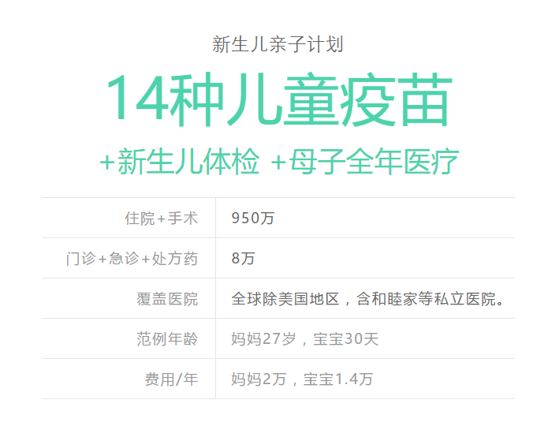
10 | 公司简介-关于我们栏目 | 公司情况的介绍，展示公司实力
11 | 关于我们栏目内容 | 点开单项简介内容 | 大童简介 大童，中国新生代综合保险金融服务提供商。中国保监会批复的首家全国性保险中介机构，美国华平投资集团（Warbury Pincus）为其最大外方股东。 大童，专注于中国高净值人群（个人可投资产在500万以上），全力为其提供专业的家庭健康风险管理，财富风险管理以及理财咨询等综合性金融服务。 大童，合作代理了近百家世界知名保险的产品：
12 | 页尾内容 | 一些服务内容的说明 | 关于高端医疗保险 详解： 高端医疗保险是一种消费型私人医疗保险。类似车险，其保险合同为期一年，保费也是年缴。 高端医疗保险取消了基础医保或大病险对医院以及病种的限制。 从感冒发烧到癌症重疾，在其保障下，您都可以任意选择像和睦家这样的私立医院就诊。 高端医疗保险支持网络医院直接赔付服务。去医院看病时，您无需垫付费用，只要出示您的高端医疗保险卡，保险公司将和医院直接结账。 概念： 高端医疗保险是一种保障，是高品质生活方式的一部分。 高端医疗保险确保您在任何时间，任何国家，面对任何疾病，都可以在第一时间享受顶级的医疗服务。 高端医疗保险是您健康管理的重要手段， 它将您周围所有的优质医疗资源和相关服务都整合在了一张小小的医保卡里。 统计： 在中国，到和睦家就诊的人群中有近70%拥有高端医疗保险。 在美国，53%的人拥有私人医疗保险，他们平均每年为此支付约2000美元保费。

